상품제안서
엠피맨 20W 매그넘 맥세이프 보조배터리 10000mAh | 상품코드: S45296

 |  |  |  |  |  |  | 02-713-8555 | www.synergygift.co.kr
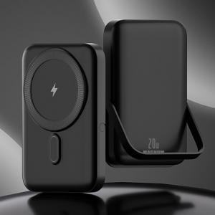 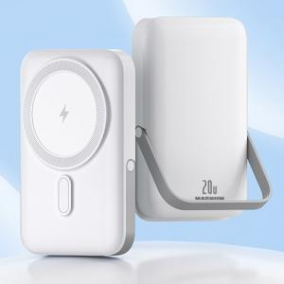 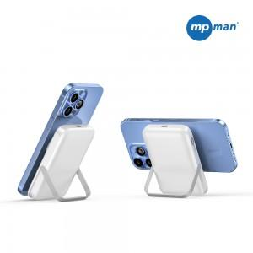

【상세/제작정보】 | <p><span style="font-size: 14pt;">※ 퍼플색상은 단종입니다.</span></p>

【인쇄/포장옵션】 | 실크 / 포장지포장

【공급단가】 | 수량 | 10~ | 50~ | 100~ | 300~ | 500~
*VAT별도 | 블랙 | 26,800원 | 24,400원 | 23,800원 | 23,000원 | 22,600원
 | 화이트 | 26,800원 | 24,400원 | 23,800원 | 23,000원 | 22,600원

【상품 URL】 | https://www.synergygift.co.kr:443/src/goods_detail.php?gdno=45296

